はじめに
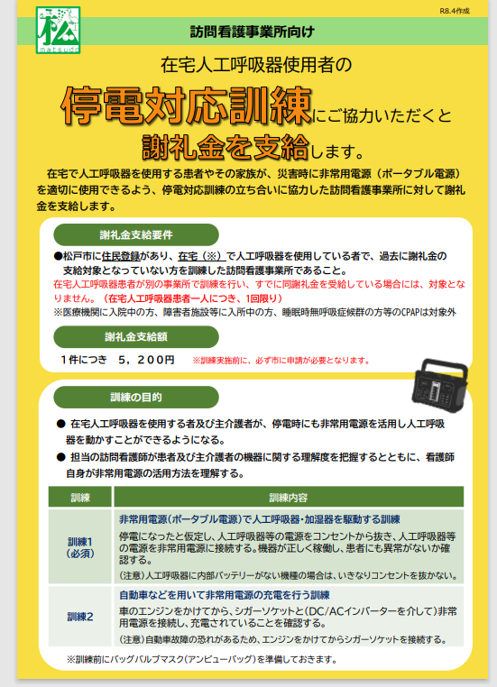
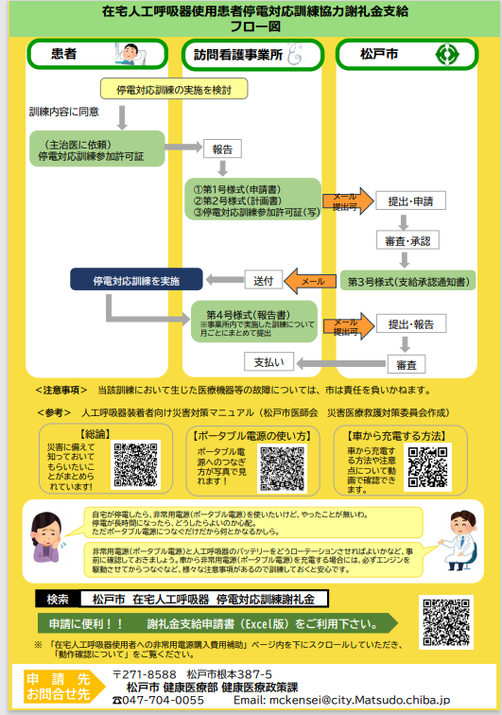
フロー図を参考に申請書類をご準備ください。

第１号様式（申請書）
第１号様式

松戸市在宅人工呼吸器使用患者停電対応訓練協力謝礼金支給申請書

（あて先）松戸市長

 |  |  |  | 年 月 日

 |  |  | （申請者）

 |  |  | 法人住所
 |  |  | 法人名
 |  |  | 法人代表者名
 |  |  | 担当事業所名
 |  |  | 本件責任者名 （役職・氏名）
 |  |  | 担当者名 （役職・氏名）
 |  |  | 事業所連絡先（電話） （メールアドレス）

松戸市在宅人工呼吸器使用患者停電対応訓練協力謝礼金支給要綱第２条に該当する 訓練を計画しておりますので、次の患者について申請します。

【患者情報】
ふりがな
氏 名
生年月日 |  |  |  | 年 | 月 | 日
住 所 |  | 松戸市

（添付書類） □にレ点を記載しご提出ください。☑のないものは受付できません。
 | 松戸市在宅人工呼吸器使用患者停電対応訓練実施計画書（第２号様式）
 | 松戸市停電対応訓練参加許可証（写し）
記 入 例
第１号様式

松戸市在宅人工呼吸器使用患者停電対応訓練協力謝礼金支給申請書

（あて先）松戸市長

 |  |  |  | 〇 年 〇 月 〇 日

 |  |  | （申請者）

 |  |  | 法人住所 | 法人住所を記入
 |  |  | 法人名 | 法人の正式名称を記入
 |  |  | 法人代表者名 | 法人の代表者名を記入
 |  |  | 担当事業所名 | 訓練を担当する事業所の正式名称を記入
 |  |  | 本件責任者名 （役職・氏名） | 管理者 〇〇 △〇△
 |  |  | 担当者名 （役職・氏名） | 看護師 △〇 〇〇
 |  |  | 事業所連絡先（電話） （メールアドレス） | ０４７－〇〇〇―〇〇〇〇〇〇 Abcdefg＠aaa.co.jp

松戸市在宅人工呼吸器使用患者停電対応訓練協力謝礼金支給要綱第２条に該当する 訓練を計画しておりますので、次の患者について申請します。

【患者情報】
ふりがな |  | 〇〇〇 〇〇〇
氏 名 |  | 〇〇〇 〇〇〇
生年月日 |  | 和暦 〇 年 〇 月 〇 日
住 所 |  | 松戸市〇〇〇 〇〇―〇〇

必ず添付して下さい。
（添付書類） □にレ点を記載しご提出ください。☑のないものは受付できません。
 | 松戸市在宅人工呼吸器使用患者停電対応訓練実施計画書（第２号様式）
 | 松戸市停電対応訓練参加許可証（写し）

第２号様式（実施計画書）
第2号様式

松戸市在宅人工呼吸器使用患者停電対応訓練実施計画書

【訓練の情報】※市に申請した日から約２週間後を目安に訓練予定日を計画
訓練予定日 | 年 月 日
実施事業所名
担当者名（職員）・職種
実施予定訓練 （□にレ点） |  | 訓練1
 |  | 非常用外部電源（ポータブル電源）で人工呼吸器・加湿器を駆動する訓練
※訓練2のみ実施の場合は 謝礼金支給対象外 |  | 訓練2
 |  | 自動車などを用いて非常用外部電源の充電を行う訓練

【患者情報】
ふりがな
氏 名
生年月日 |  |  | 年 | 月 |  | 日
主介護者名・続柄 |  |  |  |  | 続柄

【医療機関名】
（往診・外来）

【医療機器情報】
呼吸器メーカー・機種 | 機種
TPPV / NPPV | ＴＰＰＶ / ＮＰＰＶ |  |  |  |  | 〇をつける
人工呼吸器使用時間 | （１日あたり） |  |  |  | 時間
その他使用する 医療機器 | 加湿加温器 ・ 吸引器 |  |  |  |  | 〇をつける
 | 他 | （ ）

【非常用外部電源の情報】
種 類 | ポータブル電源 ・ ＤＣ/ＡＣインバーター |  |  |  |  | 〇をつける
 | その他 | （ ）
非常用電源の普段使いの有無 | 有 / 無 |  |  |  |  | 〇をつける

【確認事項】
この訓練は、松戸市在宅人工呼吸器使用患者停電対応訓練協力謝礼金支給要綱に基づき 計画していることに相違ありません。

 |  | 事業所管理者名
記 入 例
第2号様式

松戸市在宅人工呼吸器使用患者停電対応訓練実施計画書

【訓練の情報】※市に申請した日から約２週間後を目安に訓練予定日を計画
訓練予定日 | 〇〇 年 〇〇 月 〇〇 日
実施事業所名 | 〇〇〇〇〇〇事業所
担当者名（職員）・職種 | 〇〇 △〇△ |  |  |  | 職種 看護師
実施予定訓練 （□にレ点） |  | 訓練1
実施する訓練に
〇をつけてください。
 |  | 非常用外部電源（ポータブル電源）で人工呼吸器・加湿器を駆動する訓練
※訓練2のみ実施の場合は 謝礼金支給対象外 |  | 訓練2
 |  | 自動車などを用いて非常用外部電源の充電を行う訓練

【患者情報】
ふりがな | 〇〇〇 〇〇〇
氏 名 | 〇〇〇 〇〇〇
生年月日 | 和暦 〇 年 〇 月 〇 日
主介護者名・続柄 | 〇〇〇 〇△〇 |  |  |  | 続柄 母

【医療機関名】 | 往診・外来 〇〇診療所
（往診・外来）

【医療機器情報】
呼吸器メーカー・機種 | 〇〇 〇〇 |  | 機種 |  | 〇〇〇
TPPV / NPPV | ＴＰＰＶ / ＮＰＰＶ |  |  |  |  | 〇をつける
人工呼吸器使用時間 | （１日あたり） |  | 24 |  | 時間
その他使用する 医療機器 | 加湿加温器 ・ 吸引器 |  |  |  |  | 〇をつける
 | 他 | （ ）

【非常用外部電源の情報】
種 類 | ポータブル電源 ・ ＤＣ/ＡＣインバーター |  |  |  |  | 〇をつける
 | その他 | （ ）
非常用電源の普段使いの有無 | 有 / 無 |  |  |  |  | 〇をつける

【確認事項】
この訓練は、松戸市在宅人工呼吸器使用患者停電対応訓練協力謝礼金支給要綱に基づき 計画していることに相違ありません。

管理者に必ず
確認をとってください。
 |  | 事業所管理者名 | △〇△ 〇△

第４号様式（実施報告書）
第４号様式

松戸市在宅人工呼吸器使用患者停電対応訓練実施報告書

（あて先）松戸市長

 |  |  |  | 年 月 日

 |  | （申請者）
 |  | 法人住所
 |  | 法人名
 |  | 法人代表者名
 |  | 担当事業所名
 |  | 本件責任者名 （役職・氏名）
 |  | 担当者名 （役職・氏名）
 |  | 事業所連絡先（電話） （メールアドレス）

年 月 日付松 第 号で承認のあった松戸市在宅人工呼吸器 使用患者停電対応訓練協力謝礼金について、訓練を実施しましたので、次のとおり 報告します。

【 年 月分】
訓練実施患者数 |  |  |  |  | 人
停電対応訓練協力謝礼金合計額 （1人あたり5,200円） |  |  |  |  | 円

【振込先】
銀行名 |  |  | 支店名
預金種別 | 普通 ・ 当座
口座番号
口座名義
記 入 例
第４号様式

松戸市在宅人工呼吸器使用患者停電対応訓練実施報告書

（あて先）松戸市長

 |  |  |  | 〇 年 〇 月 〇 日

 |  | （申請者）
 |  | 法人住所 | 法人住所を記入
 |  | 法人名 | 法人の正式名称を記入
 |  | 法人代表者名 | 法人の代表者名を記入
 |  | 担当事業所名 | 訓練を担当する事業所の正式名称を記入
 |  | 本件責任者名 （役職・氏名） | 管理者 〇〇 △〇△
 |  | 担当者名 （役職・氏名） | 看護師 △〇 〇〇
 |  | 事業所連絡先（電話） （メールアドレス） | ０４７－〇〇〇―〇〇〇〇〇〇 Abcdefg＠aaa.co.jp

令和 〇年 〇月 〇日付松健健 第 〇〇号で承認のあった松戸市在宅人工呼吸器使用患者停電対応訓練協力謝礼金について、訓練を実施しましたので、次のとおり報告します。

【令和 〇年 〇月分】
訓練実施患者数 |  |  |  |  | 人
停電対応訓練協力謝礼金合計額 （1人あたり5,200円） |  |  |  |  | 円

【振込先】
銀行名 |  |  | 支店名
預金種別 | 普通 ・ 当座
口座番号
口座名義

第４号様式の２（実施報告書）
第４様式の２

松戸市在宅人工呼吸器使用患者停電対応訓練実施報告書

【訓練の情報】
訓練実施日 |  | 年 月 日
実施事業所名
担当者名（職員）・職種
実施した訓練 （□にレ点） |  |  | 訓練1
 |  |  | 非常用外部電源（ポータブル電源）で人工呼吸器・加湿器を駆動する 訓練
※訓練2のみ実施の場合は 謝礼金支給対象外 |  |  | 訓練2
 |  |  | 自動車などを用いて非常用外部電源の充電を行う訓練

【患者情報】
ふりがな
氏 名
生年月日 |  |  |  | 年 |  | 月 | 日
住 所 |  | 松戸市
主介護者名・続柄 |  |  |  |  |  | 続柄

【確認事項】
この訓練は、松戸市在宅人工呼吸器使用患者停電対応訓練実施要領に基づき訓練を実施した ことに相違ありません。

 |  |  | 実施者名（職員）

 | ※以下実施計画書と相違がなければ記入不要

 | 【医療機関名】 | 往診・外来

 | 【医療機器情報】
 | 呼吸器メーカー・機種 | 機種
 | TPPV / NPPV | ＴＰＰＶ / ＮＰＰＶ |  |  | 〇をつける
 | 人工呼吸器使用時間 | （１日あたり） |  |  | 時間
 | その他使用する 医療機器 | 加湿加温器 ・ 吸引器 |  |  | 〇をつける
 |  | 他 | （ ）
 | 【非常用外部電源の情報】
 | 種 類 | ポータブル電源 ・ ＤＣ/ＡＣインバーター 〇をつける
 |  | その他 | （ ）
 | 非常用電源の 普段使いの有無 | 有 / 無 |  |  | 〇をつける

記 入 例

第４様式の２

松戸市在宅人工呼吸器使用患者停電対応訓練実施報告書

【訓練の情報】
訓練実施日 |  | 〇〇 年 〇 月 〇 日
実施事業所名 |  | 〇〇〇〇〇〇事業所
担当者名（職員）・職種 |  | 〇〇 △〇△ |  |  | 職種 看護師
実施した訓練 （□にレ点） |  |  | 訓練1
実施する訓練に
〇をつけてください。
 |  |  | 非常用外部電源（ポータブル電源）で人工呼吸器・加湿器を駆動する 訓練
※訓練2のみ実施の場合は 謝礼金支給対象外 |  |  | 訓練2
 |  |  | 自動車などを用いて非常用外部電源の充電を行う訓練

【患者情報】
ふりがな |  | 〇〇〇 〇〇〇
氏 名 |  | 〇〇〇 〇〇〇
生年月日 |  | 和暦 〇 年 〇 月 〇 日
住 所 |  | 松戸市〇〇〇 〇〇―〇〇
主介護者名・続柄 |  | 〇〇〇 〇△〇 |  |  | 続柄 母

【確認事項】
この訓練は、松戸市在宅人工呼吸器使用患者停電対応訓練実施要領に基づき訓練を実施した ことに相違ありません。

 |  |  | 実施者名（職員） | 〇〇〇 〇〇〇

 | ※以下実施計画書と相違がなければ記入不要

 | 【医療機関名】 | 往診・外来

計画書に記載した内容と
異なる場合のみ
記入してください。
 | 【医療機器情報】
 | 呼吸器メーカー・機種 | 機種
 | TPPV / NPPV | ＴＰＰＶ / ＮＰＰＶ |  |  | 〇をつける
 | 人工呼吸器使用時間 | （１日あたり） |  |  | 時間
 | その他使用する 医療機器 | 加湿加温器 ・ 吸引器 |  |  | 〇をつける
 |  | 他 | （ ）
 | 【非常用外部電源の情報】
 | 種 類 | ポータブル電源 ・ ＤＣ/ＡＣインバーター 〇をつける
 |  | その他 | （ ）
 | 非常用電源の 普段使いの有無 | 有 / 無 |  |  | 〇をつける

